助成金企業一覧
プロジェクト名 |  |  |  | システム名 |  |  | 画面レイアウト設計書 |  |  |  |  |  |  |  |  | 作成者 | 作成日 |  | 更新者 | 更新日
0 |  |  |  | LMS学習管理システム |  |  | 助成金企業一覧 |  |  |  |  |  |  |  |  | 本松 | 2016-11-10 |  | 櫻井 | 2017-10-19

 | 画面イメージ
 |  | ※管理者のみアクセス可能
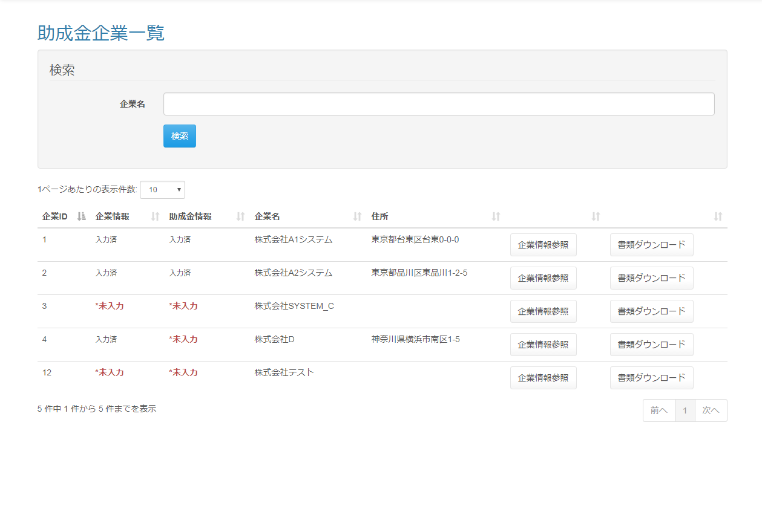

 | 出力仕様
 | No |  | 項目名 |  | データ元 |  |  |  |  |  |  |  | 備考
 |  |  |  |  | テーブル名 |  |  |  | フィールド
 | 1 |  | 企業名 |  | m_company |  |  |  | company_name |  |  |  | サジェスト検索を可能にする
 |  |  |  |  |  |  |  |  |  |  |  |  | 企業マスタ.企業名をリスト表示
 | 2 |  | 企業ID |  | m_company |  |  |  | company_id |  |  |  | 一覧に出力する
 | 3 |  | 企業情報 |  | m_company |  |  |  | company_name_kana |  |  |  | 企業名（カナ）が入力されている場合『入力済』、入力されていない場合『*未入力』を一覧に表示する
 | 4 |  | 助成金情報 |  | m_company |  |  |  | holiday |  |  |  | 休日が入力されている場合『入力済』、入力されていない場合『*未入力』を一覧に表示する
 | 5 |  | 企業名 |  | m_company |  |  |  | company_name |  |  |  | 一覧に出力する
 | 6 |  | 住所 |  | m_company |  |  |  | address |  |  |  | 一覧に出力する

 | ◆『検索』ボタン押下時

 | 入力仕様
 | No |  | 項目名 | 物理名 |  | コントロール |  | 必須 |  | 桁数 | 最小値 | 最大値 |  | IME | 属性 |  |  | 備考
 | 1 |  | 企業名 | - |  | テキストボックス |  | - |  | 50 | - | - |  | off | -
 | 2 |  | 検索 | - |  | 送信ボタン |  | - |  | - | - | - |  | - | /subsidy/company/list

 | ◆『企業情報参照』ボタン押下時

 | 入力仕様
 | No |  | 項目名 | 物理名 |  | コントロール |  | 必須 |  | 桁数 | 最小値 | 最大値 |  | IME | 属性 |  |  | 備考
 | 1 |  | 企業ID | companyId |  | hidden |  | ○ |  | - | - | - |  | - | 半角数字
 | 2 |  | 企業情報参照 | - |  | 送信ボタン |  | - |  | - | - | - |  | - | /subsidy/company/detail |  |  | 企業情報画面へ遷移する

 | その他 入力仕様
 | No |  | 項目名 | 備考
 | 1 |  | 企業ID | 企業マスタに存在しない場合、不正アクセス画面に遷移する。

 | その他仕様
 | ・パラメーターとして設定された企業IDをセッションに保持する。

 | ◆『書類ダウンロード』ボタン押下時

 | 入力仕様
 | No |  | 項目名 | 物理名 |  | コントロール |  | 必須 |  | 桁数 | 最小値 | 最大値 |  | IME | 属性 |  |  | 備考
 | 1 |  | 企業ID | companyId |  | hidden |  | ○ |  | - | - | - |  | - | 半角数字
 | 2 |  | 書類ダウンロード | - |  | 送信ボタン |  | - |  | - | - | - |  | - | /subsidy/download/category |  |  | 助成金カテゴリ選択画面へ遷移する

 | その他 入力仕様
 | No |  | 項目名 | エラー条件 |  |  |  |  | 挙動 |  |  |  |  |  |  | エラー文
 | 1 |  | 企業ID | 企業マスタに存在しない場合 |  |  |  |  | 不正アクセス画面に遷移する |  |  |  |  |  |  | -

 | その他仕様
 | ・パラメーターとして設定された企業IDをセッションに保持する。

